Legenda
spazio vuoto= manca dati

LEGENDA CONSENSI:

Sesso | 1=maschio | 2=femmina
età_mesi: | alla data di somministrazione
compilatore e parentela | 1= mamma | 2= papà | 3=altro
nato pretermine | 1=no | 2=si
asilo | 1= aquer | 2= albero | 3=villa | 4=acquario
tipo nascita | 1=naturale | 2=PMA | 3=adottato | 4=altro
problemi alla nascita | 1=no | 2=si
preoccup x sviluppo | 1=no | 2=si
visite suggerite | 1=no | 2=si
visite fatte | 1=no | 2=si
dov'è nato | 1=italia | 2=altro
bilingue | 1=no | 2=si
cittadinanza | 1=italia | 2=altro | 10=doppia
istruzione | 1=lic elementare | 2=lic media inferiore | 3=attetstao di qualifica professionale | 4=diploma di scuola superiore | 5=laurea triennale/diploma univeristario | 6=laurea magistrale e specializzazioni | 7=altro
occupato | 1=si | 2=no | 3=in cerca di occupazione | 4=altro
info altro genitore | 1=no | 2=si
occupazione genitore 2 | 1=si | 2=no | 3=in cerca di occupazione | 4=altro
istruzione genitore 2 | 1=lic elementare | 2=lic media inferiore | 3=attetstao di qualifica professionale | 4=diploma di scuola superiore | 5=laurea triennale/diploma univeristario | 6=laurea magistrale e specializzazioni | 7=altro
reddito | 1=molto più basso | 2=più basso | 3=simile | 4=più alto | 5=molto più alto
In italia_mesi | da che età in ita
lingua2_mesi | da che età esposti a lingua 2
Dato mancante | 8

babyFE
scoring 0-3 | 9= NV (proposto ma rifiutato/non svolto) | 8= dato mancante, non si è nemmeno provato a proporre
stella | 1=no | 2=si
rivalutato | 1=no | 2=si | 3=in 2 volte
1libro_cane | attenzione
2memory | ML
3WM_update | ML+update
3wm STELLA | se risponde alla domanda e adesso cosa manca? Che non incide su punteggio
4A_non_B | inib
5spost_invis | inib+wm
6.costruzioni | flessibilità
7 turnazione | inib
8 cubi nella scatola | pianificaz
9impasto | inib | (fatto con pennarello)
10statua | inib
10 statua STELLA | se supera parte opzionale con difficoltà aggiuntiva
11bolle | gratificaz
12anelli | pianificaz
12 anelli STELLA | se segue criterio grandezza
13torta | flessibilità
13 torta STELLA | se supera parte opzionale con difficoltà aggiuntiva
14forno | inib motoria
15gioco_spont | flessibilità

LEGENDA BAILEY: | 0=mai | 1=occasionalmente | 2=maggior parte del tempo
1= | Emozioni_positive (sorride ride)
2= | entusiasmo
3= | esplorazione ambiente
4 | partecipaz
5 | collaboraz
6 | attività moderata (non diventa iperattivo
7 | adattabilità al cambiamento
8 | attenzione (è calmo e attendo)
9 | distraibilità (è distratto e incapace di restare concentrato)
10 | tono (motorio, ne rigido ne floscio ne tremori)
11 | reaz_tattili (ipersensibile al tocco)
12 | paura/ ansia verso i compiti
13 | emozioni negative (piange mette broncio)

EEFQ | 1=mai | 2=molto raramente | 3=meno della metà | 4=circa metà delle volte | 5=più della metà delle volte | 6=quasi sempre | 7=sempre | 8=non applicabile
Item IC 1-7 | inibitory control
Item FX 1-7 | flessibilità cogni
Item WM 1-6 | memoria di lavoro
item RG 1-8 | Regolazione (es si arrabbia/ si irrita)

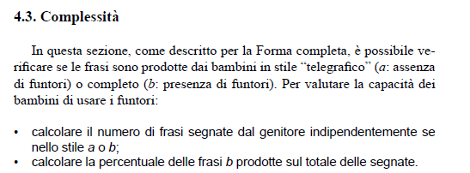
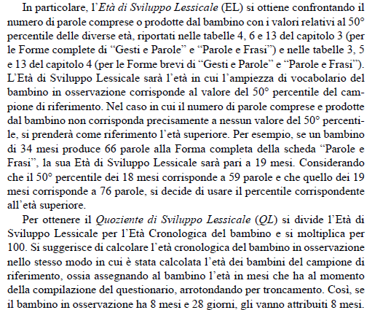

PVB
PVB_parole | numero parole prodotte
PVB_frasi | numero frasi prodotte
PVB_frasi_b | % di frasi complesse sul totale
PVB_Comp | 1= spesso 0 =mai/poco
PVB_EL | età lessicale, ovvero in cui il proprio punteggio è in norma
PVB_QL | quoziente lessicale : EL/Ecronologica |  | 100= ok, <100 ritardo

